Foglio1
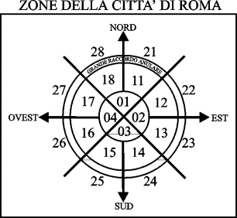
Scheda di monitoraggio del traffico sulla Tiburtina

Rilevatore sig. . . . . . . . . . . . . . . . . . . . .

Residente in: . . . . . . . . . . . . . . . . . . .

via . . . . . . . . . . . . . . . . . . . . . n.c. . .

telefono: . . . . . . . . . . . . . . . . . . . . . . |  |  |  |  |  |  |  |  |  | R I S U L T A T I |  |  |  |  | Km/ora (media) | Diff.** Ore/min
 |  |  |  |  |  |  |  |  |  | Verso Roma (percorso *-*): |  |  |  |  |  | #DIV/0!
Dichiaro che i dati rilevati sono veri e reali. |  |  |  |  |  |  |  |  |  | Verso Roma (altro percorso):
 |  |  |  |  |  |  |  |  |  | Da Roma (percorso *-*): |  |  |  |  |  | #DIV/0!
firmato: . . . . . . . . . . . . . . . . . . . . . |  |  |  |  |  |  |  |  |  | Da Roma (altro percorso):

Percorso fisso tra i due asterischi (km): |  |  |  |  |  |  |  | 4.5 |  | Percorso fisso tra i due asterischi (km): |  |  |  |  |  | 4.5

VERSO ROMA |  |  |  |  |  |  |  |  |  | DA ROMA
DATA | Ora-minuti al 1° asterisco | Ora-minuti al 2° asterisco | Percorso A | Percorso B | Percorso C | Nota* | Zona Arrivo | Ora-minuti finale | N° Km dal 2° asterisco all'Arrivo | DATA | Zona Partenza | Ora-minuti Iniziale | N° Km da partenza al 1° asterisco | Nota* | Ora-minuti al 1° asterisco | Ora-minuti al 2° asterisco | Percorso A | Percorso B | Percorso C

Nota*: Marcare la casella con il segno " X " se tra le strade percorse all'interno del GRA c'è la Tiburtina, la Collatina o la Roma-L'Aquila.
Diff.**: Tempo in ore minuti impiegato complessivamente in più. (calcolato per differenza tra il tempo reale impiegato e quello teorico ottenuto
percorrendo il tratto tra i due asterischi alla stessa velocità dell'altro percorso).
Informazione: Per registrare l'ora ed i minuti è necessario digitare prima l'ora (0-24) seguita dal punto e poi i minuti (0-59).

